Titel
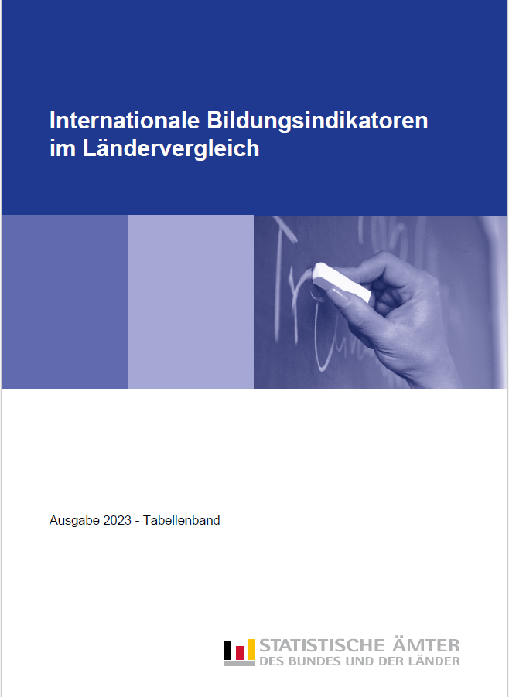
Zum Impressum | Zum Inhalt

Methodische_Hinweise, Symbole
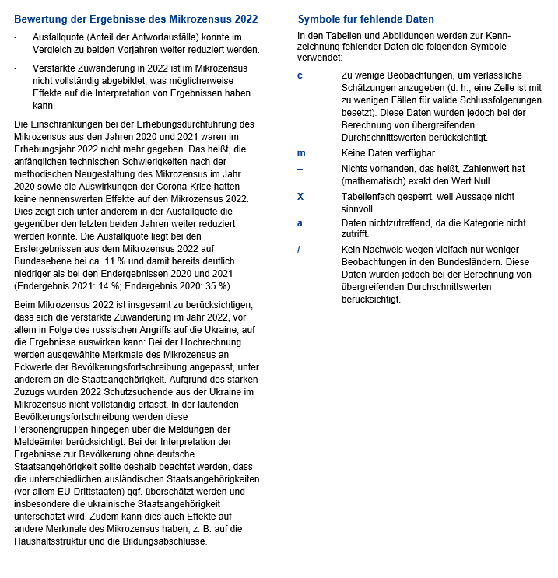
Zurück zum Inhalt

Tab_B1-2
Zurück zum Inhalt

Tabelle B1.2
Beteiligungsquoten der 15- bis 19-Jährigen und 20- bis 24-Jährigen nach ISCED-Stufen 2021

 | Schülerinnen, Schüler und Studierende im Alter von … Jahren |  |  |  |  |  |  |  |  |  |  |  | Berufliche Programme
 | 15 - 19 |  |  |  |  |  | 20 - 24 |  |  |  |  |  | 15 - 19 | 20 - 24
 | Sekundarbereich I | Sekundarbereich II |  |  | postsekundarer nichttertiärer Bereich | Tertiärbereich | Sekundarbereich I | Sekundarbereich II |  |  | postsekundarer nichttertiärer Bereich | Tertiärbereich | zusammen | zusammen
 |  | zusammen | allgemein-bildend | beruflich |  |  |  | zusammen | allgemein-bildend | beruflich
University
M + W
H + F
Men
Hommes
Women
Femmes
Women
Femmes
Men
Hommes
 | als Anteil an der gleichaltrigen Bevölkerung in % |  |  |  |  |  |  |  |  |  |  |  | Anteil in %

Baden-Württemberg | 29 | 47 | 31 | 16 | 4 | 7 | 1 | 10 | 1 | 9 | 9 | 32 | 35 | 89
Bayern | 26 | 42 | 25 | 17 | 4 | 8 | 0 | 11 | 1 | 11 | 7 | 30 | 41 | 94
Berlin | 25 | 48 | 38 | 10 | 7 | 11 | 1 | 7 | 1 | 6 | 10 | 41 | 21 | 88
Brandenburg | 25 | 46 | 35 | 10 | 5 | 5 | 1 | 7 | 0 | 6 | 8 | 24 | 22 | 94
Bremen | 35 | 53 | 33 | 21 | 5 | 8 | 1 | 12 | 1 | 11 | 10 | 41 | 39 | 94
Hamburg | 27 | 56 | 41 | 15 | 5 | 8 | 1 | 9 | 0 | 9 | 12 | 41 | 27 | 95
Hessen | 36 | 41 | 29 | 12 | 3 | 7 | 1 | 11 | 1 | 10 | 6 | 36 | 29 | 91
Mecklenburg-Vorpommern | 29 | 42 | 28 | 14 | 7 | 6 | 0 | 9 | 0 | 8 | 9 | 28 | 33 | 95
Niedersachsen | 38 | 46 | 31 | 16 | 4 | 3 | 1 | 12 | 1 | 11 | 6 | 24 | 34 | 89
Nordrhein-Westfalen | 27 | 52 | 37 | 14 | 6 | 7 | 1 | 9 | 1 | 8 | 10 | 32 | 28 | 88
Rheinland-Pfalz | 31 | 45 | 30 | 15 | 6 | 4 | 0 | 10 | 1 | 10 | 8 | 29 | 33 | 93
Saarland | 25 | 57 | 37 | 20 | 4 | 8 | 1 | 12 | 2 | 10 | 9 | 35 | 36 | 82
Sachsen | 29 | 42 | 28 | 13 | 7 | 7 | 0 | 10 | 1 | 9 | 9 | 33 | 31 | 94
Sachsen-Anhalt | 30 | 42 | 25 | 17 | 5 | 6 | 0 | 8 | 0 | 8 | 7 | 31 | 40 | 95
Schleswig-Holstein | 32 | 44 | 29 | 14 | 5 | 4 | 1 | 11 | 1 | 10 | 7 | 22 | 33 | 94
Thüringen | 28 | 39 | 26 | 13 | 7 | 10 | 0 | 10 | 1 | 9 | 9 | 47 | 32 | 94
Deutschland | 30 | 46 | 31 | 15 | 5 | 7 | 1 | 10 | 1 | 9 | 8 | 32 | 32 | 91

nachrichtlich:
Deutschland (einschl. Aufstiegsfortbildung) | 30 | 46 | 31 | 15 | 5 | 7 | 1 | 10 | 1 | 9 | 8 | 33 | 32 | 91
OECD-Durchschnitt | 12 | 59 | 37 | 23 | 1 | 12 | 1 | 6 | 2 | 4 | 2 | 35 | 37 | 65

Tab_B1-3
Zurück zum Inhalt

Tabelle B1.3
Charakteristika der Schülerinnen und Schüler in beruflichen Bildungsprogrammen 2021
in %

 | Sekundarbereich II |  |  |  | Sekundarbereich I |  |  | Postsekundarer nichttertiärer Bereich |  |  |  | Kurzes tertiäres Bildungs-programm
 | Frauenanteil | Anteil an VET insgesamt | Anteil der beruflichen Bildungsgänge | Anteil von kombinierten schulischen und betrieb-lichen Programmen | Frauenanteil | Anteil an VET insgesamt | Anteil der beruflichen Bildungsgänge | Frauenanteil | Anteil an VET insgesamt | Anteil der beruflichen Bildungsgänge | Anteil von kombinierten schulischen und betrieb-lichen Programmen | Frauenanteil | Anteil an VET insgesamt | Anteil der beruflichen Bildungsgänge | Anteil von kombinierten schulischen und betrieb-lichen Programmen

Baden-Württemberg | 35 | 57 | 49 | 80 | 47 | 7 | 3 | 54 | 36 | 97 | 54 | 59 | 0.1 | 100 | 100
Bayern | 37 | 64 | 57 | 90 | 37 | 6 | 3 | 55 | 31 | 91 | 56 | 53 | 0.0 | 100 | 100
Berlin | 36 | 40 | 34 | 87 | 37 | 9 | 4 | 56 | 52 | 92 | 52 | – | – | – | –
Brandenburg | 29 | 50 | 32 | 96 | 37 | 4 | 1 | 58 | 46 | 96 | 45 | – | – | – | –
Bremen | 37 | 58 | 55 | 89 | 41 | 9 | 5 | 54 | 33 | 92 | 68 | – | – | – | –
Hamburg | 40 | 49 | 43 | 86 | 38 | 7 | 4 | 52 | 43 | 94 | 71 | – | – | – | –
Hessen | 36 | 63 | 48 | 93 | 37 | 9 | 3 | 59 | 29 | 93 | 55 | – | – | – | –
Mecklenburg-Vorpommern | 34 | 52 | 47 | 93 | 39 | 6 | 3 | 60 | 41 | 97 | 41 | – | – | – | –
Niedersachsen | 34 | 59 | 49 | 97 | 38 | 14 | 6 | 64 | 27 | 98 | 38 | – | – | – | –
Nordrhein-Westfalen | 34 | 52 | 41 | 84 | 36 | 6 | 3 | 50 | 42 | 94 | 59 | 71 | 0.0 | 100 | 100
Rheinland-Pfalz | 34 | 56 | 49 | 92 | 41 | 9 | 4 | 55 | 35 | 94 | 45 | 90 | 0.0 | 100 | 100
Saarland | 31 | 61 | 47 | 79 | 38 | 4 | 2 | 59 | 34 | 98 | 50 | 100 | 0.1 | 100 | 100
Sachsen | 33 | 53 | 47 | 93 | 38 | 6 | 2 | 61 | 42 | 96 | 36 | – | – | – | –
Sachsen-Anhalt | 33 | 59 | 51 | 88 | 39 | 5 | 2 | 58 | 37 | 97 | 50 | – | – | – | –
Schleswig-Holstein | 37 | 56 | 50 | 94 | 40 | 14 | 7 | 46 | 30 | 93 | 71 | – | – | – | –
Thüringen | 33 | 53 | 48 | 91 | 41 | 7 | 3 | 58 | 40 | 99 | 43 | – | – | – | –
Deutschland | 35 | 56 | 47 | 89 | 39 | 8 | 3 | 55 | 36 | 95 | 53 | 62 | 0.0 | 100 | 100

nachrichtlich:
Deutschland (einschl. Aufstiegsfortbildung) | 35 | 56 | 47 | 89 | 39 | 8 | 3 | 55 | 36 | 95 | 53 | 47 | 0.5 | 100 | 100
OECD-Durchschnitt | 45 | 69 | 44 | 45 | 43 | 8 | 6 | 53 | 14 | 92 | 47 | 52 | 20 | 95 | 54

 | 1 | 1 | 1

Tab_B1-5
Zurück zum Inhalt

Tabelle B1.5
Übergangscharakteristika bei 15- bis 20-Jährigen nach Bildungsbereichen 2021
in %

 | Schülerinnen, Schüler und Studierende im Alter von … Jahren
 | 15 | 16 |  |  | 17 |  |  | 18 |  |  | 19 |  |  | 20
 | Sekundarbereich II | Sekundarbereich II | postsekundarer nichttertiärer Bereich | Tertiärbereich | Sekundarbereich II | postsekundarer nichttertiärer Bereich | Tertiärbereich | Sekundarbereich II | postsekundarer nichttertiärer Bereich | Tertiärbereich | Sekundarbereich II | postsekundarer nichttertiärer Bereich | Tertiärbereich | Sekundarbereich II | postsekundarer nichttertiärer Bereich | Tertiärbereich

Baden-Württemberg | 20 | 55 | 1 | 0 | 72 | 2 | 1 | 56 | 7 | 10 | 33 | 12 | 24 | 21 | 14 | 32
Bayern | 19 | 45 | 1 | 0 | 62 | 2 | 0 | 51 | 6 | 12 | 34 | 10 | 24 | 23 | 12 | 29
Berlin | 45 | 60 | 2 | 0 | 70 | 6 | 1 | 41 | 11 | 17 | 24 | 16 | 34 | 15 | 18 | 43
Brandenburg | 33 | 59 | 2 | – | 68 | 5 | 0 | 43 | 8 | 8 | 22 | 10 | 18 | 13 | 12 | 23
Bremen | 28 | 60 | 1 | 0 | 79 | 2 | 1 | 63 | 7 | 7 | 38 | 14 | 29 | 25 | 16 | 42
Hamburg | 38 | 73 | 0 | 0 | 85 | 1 | 0 | 57 | 8 | 10 | 29 | 16 | 27 | 19 | 20 | 39
Hessen | 4 | 35 | 1 | 0 | 69 | 2 | 0 | 61 | 5 | 8 | 36 | 8 | 24 | 22 | 9 | 35
Mecklenburg-Vorpommern | 20 | 48 | 2 | 0 | 62 | 7 | 0 | 50 | 11 | 9 | 28 | 14 | 22 | 18 | 15 | 28
Niedersachsen | 5 | 39 | 2 | 0 | 69 | 4 | 0 | 70 | 6 | 2 | 45 | 9 | 13 | 24 | 10 | 22
Nordrhein-Westfalen | 31 | 62 | 2 | 0 | 79 | 4 | 1 | 57 | 9 | 11 | 31 | 13 | 24 | 19 | 16 | 31
Rheinland-Pfalz | 10 | 44 | 2 | 0 | 66 | 6 | 0 | 63 | 9 | 4 | 39 | 11 | 16 | 21 | 12 | 26
Saarland | 30 | 67 | 0 | 0 | 85 | 2 | 2 | 64 | 6 | 12 | 39 | 11 | 26 | 25 | 14 | 36
Sachsen | 16 | 47 | 3 | 0 | 64 | 8 | 0 | 53 | 11 | 10 | 29 | 13 | 26 | 18 | 14 | 33
Sachsen-Anhalt | 17 | 46 | 1 | 0 | 63 | 4 | 0 | 53 | 8 | 8 | 30 | 10 | 23 | 18 | 12 | 29
Schleswig-Holstein | 20 | 49 | 2 | 0 | 64 | 5 | 0 | 53 | 8 | 4 | 32 | 11 | 14 | 21 | 12 | 21
Thüringen | 19 | 45 | 3 | 0 | 58 | 8 | 0 | 46 | 11 | 13 | 26 | 13 | 34 | 18 | 14 | 44
Deutschland | 21 | 51 | 2 | 0 | 70 | 4 | 0 | 56 | 8 | 9 | 33 | 12 | 23 | 21 | 13 | 31

 | 1 | 1 | 1

Tab_B2-1
Zurück zum Inhalt

Tabelle B2.1
Bildungsbeteiligung im Elementar- und Primarbereich nach Alter 2021
in %

 | Elementar- und Primarbereich Kinder im Alter von … Jahren |  |  |  |  |  |  |  |  |  |  |  |  | EU-Benchmark Elementar-bereich Kinder von 4 Jahren bis zum Schuleintritt
 | 2 | unter 3 | 3 | 4 | 5 |  |  | 3 - 5 |  |  | 6
 | ISCED 010 | ISCED 010 | ISCED 020 | ISCED 020 | ISCED 020 | ISCED 1 | zusam-men | ISCED 020 | ISCED 1 | zusam-men | ISCED 020 | ISCED 1 | zusam-men

Baden-Württemberg | 59 | 33 | 90 | 94 | 98 | 0 | 98 | 94 | 0 | 94 | 38 | 60 | 98 | 96
Bayern | 59 | 33 | 89 | 94 | 95 | 0 | 95 | 93 | 0 | 93 | 40 | 56 | 96 | 95
Berlin | 81 | 50 | 90 | 93 | 94 | 1 | 95 | 92 | 0 | 93 | 33 | 66 | 98 | 94
Brandenburg | 90 | 62 | 94 | 95 | 96 | 0 | 96 | 95 | 0 | 95 | 40 | 58 | 98 | 96
Bremen | 60 | 33 | 83 | 91 | 89 | 0 | 89 | 88 | 0 | 88 | 43 | 52 | 95 | 90
Hamburg 1) | 83 | 52 | 93 | 95 | 97 | 0 | 97 | 95 | 0 | 95 | 51 | 50 | 101 | 97
Hessen | 60 | 35 | 87 | 94 | 94 | 2 | 95 | 92 | 1 | 92 | 50 | 47 | 97 | 94
Mecklenburg-Vorpommern | 91 | 63 | 95 | 97 | 97 | 0 | 97 | 96 | 0 | 96 | 53 | 44 | 98 | 97
Niedersachsen | 62 | 36 | 88 | 94 | 96 | 0 | 96 | 93 | 0 | 93 | 41 | 58 | 99 | 95
Nordrhein-Westfalen | 65 | 34 | 87 | 93 | 97 | 0 | 97 | 92 | 0 | 92 | 26 | 73 | 98 | 95
Rheinland-Pfalz | 72 | 34 | 89 | 95 | 96 | 0 | 96 | 93 | 0 | 93 | 34 | 64 | 98 | 95
Saarland | 56 | 34 | 85 | 94 | 95 | – | 95 | 91 | – | 91 | 47 | 51 | 99 | 94
Sachsen | 87 | 57 | 94 | 95 | 96 | 0 | 96 | 95 | 0 | 95 | 56 | 42 | 98 | 96
Sachsen-Anhalt | 88 | 62 | 92 | 94 | 95 | 0 | 95 | 94 | 0 | 94 | 51 | 45 | 96 | 94
Schleswig-Holstein | 67 | 39 | 86 | 92 | 94 | 0 | 94 | 91 | 0 | 91 | 47 | 51 | 98 | 93
Thüringen | 90 | 59 | 95 | 97 | 97 | 0 | 97 | 96 | 0 | 96 | 46 | 52 | 98 | 97
Deutschland | 67 | 39 | 89 | 94 | 96 | 0 | 96 | 93 | 0 | 93 | 39 | 59 | 98 | 95
OECD-Durchschnitt | 43 | m | 74 | 88 | 84 | 11 | 95 | m | m | m | m | m | m | X
EU-27 | X | X | X | X | X | X | X | X | X | X | X | X | X | 95

1) Prozentwerte über 100 % methodisch bedingt.

 | 1 | 1 | 1

Tab_B2-2
Zurück zum Inhalt

Tabelle B2.2
Merkmale von Bildungsprogrammen im Elementarbereich 2021

 | Verteilung der Kinder nach Art der Bildungsprogramme |  | Verteilung der Kinder nach Art der Bildungseinrichtung |  |  |  | Zahlenmäßiges Kinder-Lehrkräfte-Verhältnis
 | Frühkindliche Bildung, Betreuung und Erziehung für Kinder unter drei Jahren | Frühkindliche Bildung, Betreuung und Erziehung für Kinder von drei Jahren bis zum Schuleintritt | Frühkindliche Bildung, Betreuung und Erziehung für Kinder unter drei Jahren |  | Frühkindliche Bildung, Betreuung und Erziehung für Kinder von drei Jahren bis zum Schuleintritt |  | Frühkindliche Bildung, Betreuung und Erziehung für Kinder unter drei Jahren |  | Frühkindliche Bildung, Betreuung und Erziehung für Kinder von drei Jahren bis zum Schuleintritt
 |  |  | öffentlich | privat | öffentlich | privat | Kinder zu Kontakt-personen 1) | Kinder zu Lehrkräften | Kinder zu Kontakt-personen 1) | Kinder zu Lehrkräften
 | ISCED 010 | ISCED 020 | ISCED 010 |  | ISCED 020 |  | ISCED 010 |  | ISCED 020
 | % |  |  |  |  |  | Anzahl

Early childhood education
Préscolaire
Early childhood education and primary
Préscolaire et primaire
Primary
Primaire
Early childhood education
Préscolaire
Early childhood education
Préscolaire
Early childhood education
Préscolaire
Primary
Primaire
Primary
Primaire
Primary
Primaire
Early childhood education and primary
Préscolaire et primaire
Early childhood education and primary
Préscolaire et primaire
Early childhood education and primary
Préscolaire et primaire
University
University
Men
Hommes
Women
Femmes
M + W
H + F
Men
Hommes
Women
Femmes
M + W
H + F
Men
Hommes
Women
Femmes
Early childhood education
Préscolaire
Early childhood education and primary
Préscolaire et primaire
Primary
Primaire
Early childhood education
Préscolaire
Early childhood education
Préscolaire
Early childhood education
Préscolaire
Primary
Primaire
Primary
Primaire
Primary
Primaire
Early childhood education and primary
Préscolaire et primaire
Early childhood education and primary
Préscolaire et primaire
Early childhood education and primary
Préscolaire et primaire
University
University
Men
Hommes
Women
Femmes
M + W
H + F
Men
Hommes
Women
Femmes
M + W
H + F
Men
Hommes
Women
Femmes
Early childhood education
Préscolaire
Early childhood education and primary
Préscolaire et primaire
Primary
Primaire
Early childhood education
Préscolaire
Early childhood education
Préscolaire
Early childhood education
Préscolaire
Primary
Primaire
Primary
Primaire
Primary
Primaire
Early childhood education and primary
Préscolaire et primaire
Early childhood education and primary
Préscolaire et primaire
Early childhood education and primary
Préscolaire et primaire
University
University
Men
Hommes
Women
Femmes
M + W
H + F
Men
Hommes
Women
Femmes
M + W
H + F
Men
Hommes
Women
Femmes
Baden-Württemberg | 23.6 | 76.4 | 35.4 | 64.6 | 45.5 | 54.5 | 3.6 | 4.2 | 7.5 | 8.5
Bayern | 24.1 | 75.9 | 23.6 | 76.4 | 31.2 | 68.8 | 4.6 | 4.9 | 8.6 | 9.0
Berlin | 32.8 | 67.2 | 19.3 | 80.7 | 21.1 | 78.9 | 4.8 | 5.3 | 7.8 | 8.6
Brandenburg | 33.2 | 66.8 | 45.3 | 54.7 | 50.0 | 50.0 | 7.1 | 7.4 | 7.5 | 7.8
Bremen | 25.1 | 74.9 | 20.1 | 79.9 | 39.5 | 60.5 | 3.1 | 4.0 | 8.1 | 9.7
Hamburg | 32.3 | 67.7 | 0.6 | 99.4 | 14.8 | 85.2 | 4.8 | 5.7 | 8.3 | 9.7
Hessen | 24.1 | 75.9 | 32.8 | 67.2 | 50.4 | 49.6 | 3.8 | 4.2 | 8.6 | 9.7
Mecklenburg-Vorpommern | 33.5 | 66.5 | 10.7 | 89.3 | 12.0 | 88.0 | 4.4 | 4.6 | 9.9 | 10.5
Niedersachsen | 24.8 | 75.2 | 25.0 | 75.0 | 33.7 | 66.3 | 4.1 | 4.9 | 7.9 | 9.6
Nordrhein-Westfalen | 24.8 | 75.2 | 16.2 | 83.8 | 28.7 | 71.3 | 4.1 | 4.4 | 7.5 | 8.3
Rheinland-Pfalz | 23.9 | 76.1 | 47.0 | 53.0 | 49.0 | 51.0 | 4.1 | 4.5 | 7.8 | 8.8
Saarland | 23.5 | 76.5 | 29.2 | 70.8 | 30.4 | 69.6 | 3.6 | 3.8 | 8.5 | 9.1
Sachsen | 31.4 | 68.6 | 32.6 | 67.4 | 36.8 | 63.2 | 4.7 | 4.9 | 10.4 | 10.9
Sachsen-Anhalt | 33.6 | 66.4 | 51.1 | 48.9 | 50.8 | 49.2 | 4.8 | 5.0 | 9.4 | 9.8
Schleswig-Holstein | 26.0 | 74.0 | 19.4 | 80.6 | 25.1 | 74.9 | 4.2 | 5.2 | 7.6 | 9.9
Thüringen | 31.9 | 68.1 | 34.2 | 65.8 | 34.5 | 65.5 | 4.1 | 4.3 | 9.4 | 9.7
Deutschland | 26.3 | 73.7 | 26.6 | 73.4 | 35.3 | 64.7 | 4.3 | 4.7 | 8.1 | 9.0
OECD-Durchschnitt | m | m | m | m | m | m | 4.9 | 9.2 | 9.6 | 14.0

1) Zu den Kontaktpersonen zählen Lehrkräfte und Hilfslehrkräfte.

 | 1 | 1

